Sheet1
...
 |  | WTI - Manage Money Short (%) - Last Value: 35.1%
 |  | 0.35097164571
 |  | 976
...
WTI - Manage Money Short (%) - Last Value: 35.1%
1/1/2008 | 32.16%
1/8/2008 | 32.20%
1/15/2008 | 32.85%
1/22/2008 | 37.61%
1/29/2008 | 40.21%
2/5/2008 | 40.48%
2/12/2008 | 36.49%
2/19/2008 | 34.65%
2/26/2008 | 31.81%
3/4/2008 | 30.08%
3/11/2008 | 30.46%
3/18/2008 | 32.46%
3/25/2008 | 34.65%
4/1/2008 | 37.80%
4/8/2008 | 33.22%
4/15/2008 | 32.31%
4/22/2008 | 28.12%
4/29/2008 | 30.72%
5/6/2008 | 30.02%
5/13/2008 | 31.30%
5/20/2008 | 33.35%
5/27/2008 | 34.95%
6/3/2008 | 34.32%
6/10/2008 | 34.78%
6/17/2008 | 37.66%
6/24/2008 | 36.62%
7/1/2008 | 34.31%
7/8/2008 | 37.88%
7/15/2008 | 35.31%
7/22/2008 | 37.36%
7/29/2008 | 35.06%
8/5/2008 | 37.32%
8/12/2008 | 38.63%
8/19/2008 | 39.73%
8/26/2008 | 38.12%
9/2/2008 | 39.91%
9/9/2008 | 45.73%
9/16/2008 | 47.28%
9/23/2008 | 44.21%
9/30/2008 | 42.75%
10/7/2008 | 47.00%
10/14/2008 | 49.36%
10/21/2008 | 51.56%
10/28/2008 | 52.61%
11/4/2008 | 54.87%
11/11/2008 | 58.90%
11/18/2008 | 53.56%
11/25/2008 | 53.24%
12/2/2008 | 52.81%
12/9/2008 | 47.42%
...
...
28.81%
28.90%
30.31%
34.02%
35.30%
37.25%
32.26%
29.25%
27.71%
27.48%
26.15%
27.74%
30.17%
33.28%
29.01%
28.16%
25.73%
28.88%
28.06%
26.56%
30.84%
WTI - Manage Money Short (%) - Last Value: 35.1%
1/1/2008 | 28.81%
1/8/2008 | 28.90%
1/15/2008 | 30.31%
1/22/2008 | 34.02%
1/29/2008 | 35.30%
2/5/2008 | 37.25%
2/12/2008 | 32.26%
2/19/2008 | 29.25%
2/26/2008 | 27.71%
3/4/2008 | 27.48%
3/11/2008 | 26.15%
3/18/2008 | 27.74%
3/25/2008 | 30.17%
4/1/2008 | 33.28%
4/8/2008 | 29.01%
4/15/2008 | 28.16%
4/22/2008 | 25.73%
4/29/2008 | 28.88%
5/6/2008 | 28.06%
5/13/2008 | 26.56%
5/20/2008 | 30.84%
5/27/2008 | 32.28%
6/3/2008 | 32.91%
6/10/2008 | 31.98%
6/17/2008 | 33.00%
6/24/2008 | 32.85%
7/1/2008 | 33.35%
7/8/2008 | 36.78%
7/15/2008 | 34.36%
7/22/2008 | 35.78%
7/29/2008 | 33.00%
8/5/2008 | 34.66%
8/12/2008 | 36.98%
8/19/2008 | 36.91%
8/26/2008 | 35.38%
9/2/2008 | 36.94%
9/9/2008 | 39.72%
9/16/2008 | 38.58%
9/23/2008 | 40.14%
9/30/2008 | 38.16%
10/7/2008 | 42.28%
10/14/2008 | 39.83%
10/21/2008 | 38.73%
10/28/2008 | 36.60%
11/4/2008 | 37.33%
11/11/2008 | 33.52%
11/18/2008 | 34.26%
11/25/2008 | 34.62%
12/2/2008 | 33.53%
12/9/2008 | 28.91%
...
32.28%
32.91%
31.98%
33.00%
32.85%
33.35%
36.78%
34.36%
35.78%
33.00%
34.66%
36.98%
36.91%
35.38%
36.94%
39.72%
38.58%
40.14%
38.16%
42.28%
39.83%
38.73% | Brent - Manage Money Short (%) - Last Value: 21.4%
Brent - Manage Money Short (%) - Last Value: 21.4%
1/1/2008 | 0.00%
1/8/2008 | 0.00%
1/15/2008 | 0.00%
1/22/2008 | 0.00%
1/29/2008 | 0.00%
2/5/2008 | 0.00%
2/12/2008 | 0.00%
2/19/2008 | 0.00%
2/26/2008 | 0.00%
3/4/2008 | 0.00%
3/11/2008 | 0.00%
3/18/2008 | 0.00%
3/25/2008 | 0.00%
4/1/2008 | 0.00%
4/8/2008 | 0.00%
4/15/2008 | 0.00%
4/22/2008 | 0.00%
4/29/2008 | 0.00%
5/6/2008 | 0.00%
5/13/2008 | 0.00%
5/20/2008 | 0.00%
5/27/2008 | 0.00%
6/3/2008 | 0.00%
6/10/2008 | 0.00%
6/17/2008 | 0.00%
6/24/2008 | 0.00%
7/1/2008 | 0.00%
7/8/2008 | 0.00%
7/15/2008 | 0.00%
7/22/2008 | 0.00%
7/29/2008 | 0.00%
8/5/2008 | 0.00%
8/12/2008 | 0.00%
8/19/2008 | 0.00%
8/26/2008 | 0.00%
9/2/2008 | 0.00%
9/9/2008 | 0.00%
9/16/2008 | 0.00%
9/23/2008 | 0.00%
9/30/2008 | 0.00%
10/7/2008 | 0.00%
10/14/2008 | 0.00%
10/21/2008 | 0.00%
10/28/2008 | 0.00%
11/4/2008 | 0.00%
11/11/2008 | 0.00%
11/18/2008 | 0.00%
11/25/2008 | 0.00%
12/2/2008 | 0.00%
12/9/2008 | 0.00%
...
36.60% | 0.21430537542
37.33% | 976
33.52%
34.26%
34.62%
33.53%
28.91%
27.66%
28.43%
29.36%
28.22%
33.05%
31.37%
28.82%
30.12%
34.55%
36.87%
38.29%
42.51%
37.86%
32.82%
WTI - Manage Money Short (%) - Last Value: 35.1%
1/1/2008 | 1
1/8/2008
1/15/2008
1/22/2008
1/29/2008
2/5/2008
2/12/2008
2/19/2008
2/26/2008
3/4/2008
3/11/2008
3/18/2008
3/25/2008
4/1/2008
4/8/2008
4/15/2008
4/22/2008
4/29/2008
5/6/2008
5/13/2008
5/20/2008
5/27/2008
6/3/2008
6/10/2008
6/17/2008
6/24/2008
7/1/2008
7/8/2008
7/15/2008
7/22/2008
7/29/2008
8/5/2008
8/12/2008
8/19/2008
8/26/2008
9/2/2008
9/9/2008
9/16/2008
9/23/2008
9/30/2008
10/7/2008
10/14/2008
10/21/2008
10/28/2008
11/4/2008
11/11/2008
11/18/2008
11/25/2008
12/2/2008
12/9/2008
...
30.22% | #REF!
34.21% | #REF!
30.26% | 976
32.32%
39.20%
37.39%
35.40%
31.76%
27.39%
26.62%
28.72%
26.88%
31.74%
28.31%
27.48%
32.90%
33.72%
36.40%
35.04%
25.65%
26.46%
27.42%
25.28%
30.69%
27.16% | All Crude (F) - Manage Money Short (%) - Last Value: 27.0%
22.62% | 0.27041620265
21.12% | 976
32.06%
All Crude (F) - Manage Money Short (%) - Last Value: 27.0%
1/1/2008 | 32.85%
1/8/2008 | 37.61%
1/15/2008 | 40.21%
1/22/2008 | 40.48%
1/29/2008 | 36.49%
2/5/2008 | 34.65%
2/12/2008 | 31.81%
2/19/2008 | 30.08%
2/26/2008 | 30.46%
3/4/2008 | 32.46%
3/11/2008 | 34.65%
3/18/2008 | 37.80%
3/25/2008 | 33.22%
4/1/2008 | 32.31%
4/8/2008 | 28.12%
4/15/2008 | 30.72%
4/22/2008 | 30.02%
4/29/2008 | 31.30%
5/6/2008 | 33.35%
5/13/2008 | 34.95%
5/20/2008 | 34.32%
5/27/2008 | 34.78%
6/3/2008 | 37.66%
6/10/2008 | 36.62%
6/17/2008 | 34.31%
6/24/2008 | 37.88%
7/1/2008 | 35.31%
7/8/2008 | 37.36%
7/15/2008 | 35.06%
7/22/2008 | 37.32%
7/29/2008 | 38.63%
8/5/2008 | 39.73%
8/12/2008 | 38.12%
8/19/2008 | 39.91%
8/26/2008 | 45.73%
9/2/2008 | 47.28%
9/9/2008 | 44.21%
9/16/2008 | 42.75%
9/23/2008 | 47.00%
9/30/2008 | 49.36%
10/7/2008 | 51.56%
10/14/2008 | 52.61%
10/21/2008 | 54.87%
10/28/2008 | 58.90%
11/4/2008 | 53.56%
11/11/2008 | 53.24%
11/18/2008 | 52.81%
11/25/2008 | 47.42%
12/2/2008 | 42.07%
12/9/2008 | 35.89%
...
25.44%
21.87%
19.11%
17.21%
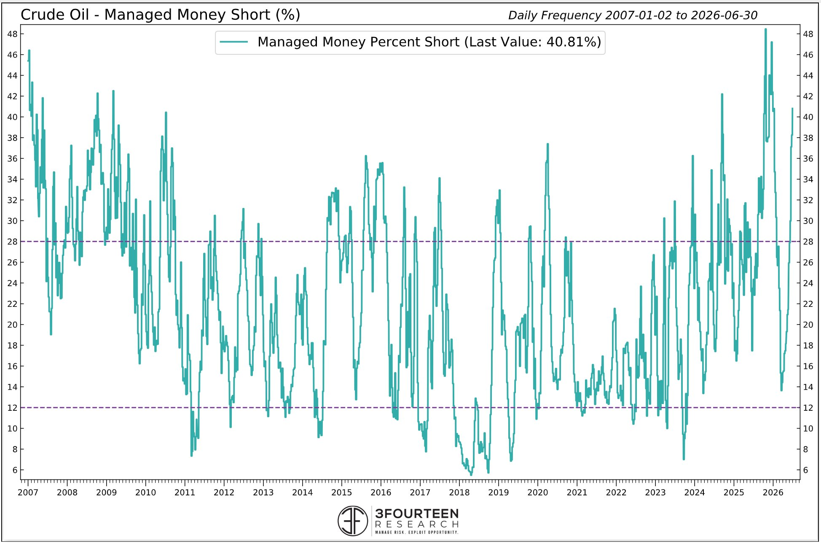
16.24%
17.54%
17.68%
22.93%
21.87%
26.86%
30.55%
25.76%
20.96%
19.31%
18.03%
17.73%
23.91%
25.23%
31.89%
24.71%
23.13%
20.98%
19.28%
18.03%
19.75%
17.42%
18.06%
18.47%
18.11%
21.23%
21.47%
26.49%
34.78%
36.90%
38.13%
All Crude- F+O - Manage Money Short (%) - Last Value: 25.2%
1/1/2008 | 30.31%
1/8/2008 | 34.02%
1/15/2008 | 35.30%
1/22/2008 | 37.25%
1/29/2008 | 32.26%
2/5/2008 | 29.25%
2/12/2008 | 27.71%
2/19/2008 | 27.48%
2/26/2008 | 26.15%
3/4/2008 | 27.74%
3/11/2008 | 30.17%
3/18/2008 | 33.28%
3/25/2008 | 29.01%
4/1/2008 | 28.16%
4/8/2008 | 25.73%
4/15/2008 | 28.88%
4/22/2008 | 28.06%
4/29/2008 | 26.56%
5/6/2008 | 30.84%
5/13/2008 | 32.28%
5/20/2008 | 32.91%
5/27/2008 | 31.98%
6/3/2008 | 33.00%
6/10/2008 | 32.85%
6/17/2008 | 33.35%
6/24/2008 | 36.78%
7/1/2008 | 34.36%
7/8/2008 | 35.78%
7/15/2008 | 33.00%
7/22/2008 | 34.66%
7/29/2008 | 36.98%
8/5/2008 | 36.91%
8/12/2008 | 35.38%
8/19/2008 | 36.94%
8/26/2008 | 39.72%
9/2/2008 | 38.58%
9/9/2008 | 40.14%
9/16/2008 | 38.16%
9/23/2008 | 42.28%
9/30/2008 | 39.83%
10/7/2008 | 38.73%
10/14/2008 | 36.60%
10/21/2008 | 37.33%
10/28/2008 | 33.52%
11/4/2008 | 34.26%
11/11/2008 | 34.62%
11/18/2008 | 33.53%
11/25/2008 | 28.91%
12/2/2008 | 27.66%
12/9/2008 | 28.43%
...
36.84% | All Crude- F+O - Manage Money Short (%) - Last Value: 25.2%
31.93% | 0.25151205647
33.83% | 976
36.46%
40.44%
33.75%
30.61%
26.73%
24.55%
24.14%
27.48%
35.21%
36.99%
35.60%
29.14%
31.97%
30.40%
22.90%
20.90%
22.33%
19.98%
19.50%
17.77%
19.67%
26.00%
19.71%
15.91%
14.58%
14.83%
14.28%
15.72%
13.26%
13.34%
20.92%
17.19%
17.13%
16.55%
13.52%
7.34%
7.79%
11.62%
9.56%
9.18%
...

